1
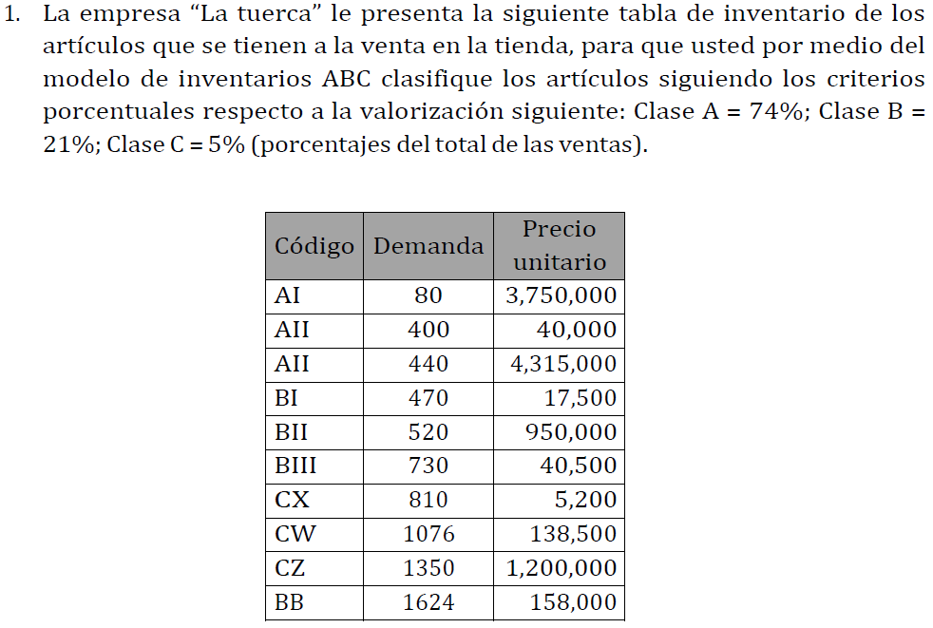

CODIGO | DEMANDA | PRECIO UNITARIO | INVERSION |  | CODIGO | DEMANDA | PRECIO UNITARIO | INVERSION | INVERSION ACUMULADA | % | ZONA | %
AI | 80 | Q3,750,000.00 | Q300,000,000.00 |  | AIII | 440 | Q4,315,000.00 | Q1,898,600,000.000 | Q1,898,600,000.00 | 39.69% | A | 73.56% | 0-80%
AII | 400 | Q40,000.00 | Q16,000,000.00 |  | CZ | 1350 | Q1,200,000.00 | Q1,620,000,000.00 | Q3,518,600,000.00 | 73.56% | A
AIII | 440 | Q4,315,000.00 | Q1,898,600,000.000 |  | BII | 520 | Q950,000.00 | Q494,000,000.00 | Q4,012,600,000.00 | 83.88% | B | 16.60% | 80% - 95%
BI | 470 | Q17,500.00 | Q8,225,000.00 |  | AI | 80 | Q3,750,000.00 | Q300,000,000.00 | Q4,312,600,000.00 | 90.15% | B
BII | 520 | Q950,000.00 | Q494,000,000.00 |  | BB | 1624 | Q158,000.00 | Q256,592,000.00 | Q4,569,192,000.00 | 95.52% | C | 9.85% | 95% - 100%
BIII | 730 | Q50,600.00 | Q36,938,000.00 |  | CW | 1076 | Q138,500.00 | Q149,026,000.00 | Q4,718,218,000.00 | 98.63% | C
CX | 810 | Q5,200.00 | Q4,212,000.00 |  | BIII | 730 | Q50,600.00 | Q36,938,000.00 | Q4,755,156,000.00 | 99.41% | C
CW | 1076 | Q138,500.00 | Q149,026,000.00 |  | AII | 400 | Q40,000.00 | Q16,000,000.00 | Q4,771,156,000.00 | 99.74% | C
CZ | 1350 | Q1,200,000.00 | Q1,620,000,000.00 |  | BI | 470 | Q17,500.00 | Q8,225,000.00 | Q4,779,381,000.00 | 99.91% | C
BB | 1624 | Q158,000.00 | Q256,592,000.00 |  | CX | 810 | Q5,200.00 | Q4,212,000.00 | Q4,783,593,000.00 | 100.00% | C
TOTAL |  |  | Q4,783,593,000.00 |  | TOTAL |  |  | Q4,783,593,000.00

 | ZONA | ELEMENTOS | % ARTICULOS | % ACUMULADO | % INVERSION | % INVER ACU
0-80% | A | 2 | 20.0% | 20.0% | 73.56% | 73.56%
80% - 95% | B | 2 | 20.0% | 40.0% | 16.60% | 90.15%
95% - 100% | C | 6 | 60.0% | 100.0% | 9.85% | 100.00%
 |  | 10 | 100.0%

2
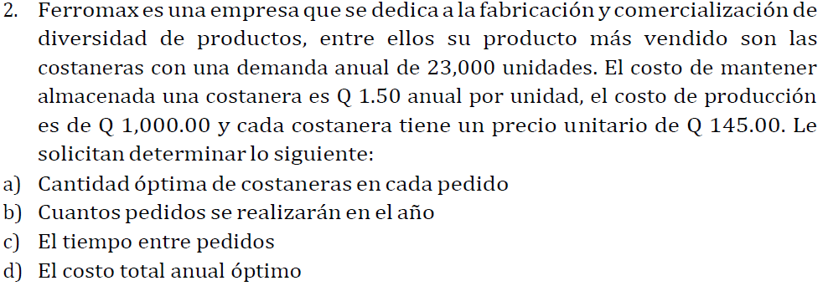

 | Demanda anual | 23000.00 | unidades | r
 | Costo de almacenaje | Q1.50 | anual por unidad | Ca
 | costo de produccion | Q1,000.00 |  | Cp
 | Precio unitario | Q145.00 |  | P

A)
 |  | 5537.7492 | Unidades por orden

B) |  | 4.1533 | Pedidos al año

C) |  |  |  | 87.8817 | dias entre pedidos

D) |  |  | Q3,343,306.6239

3
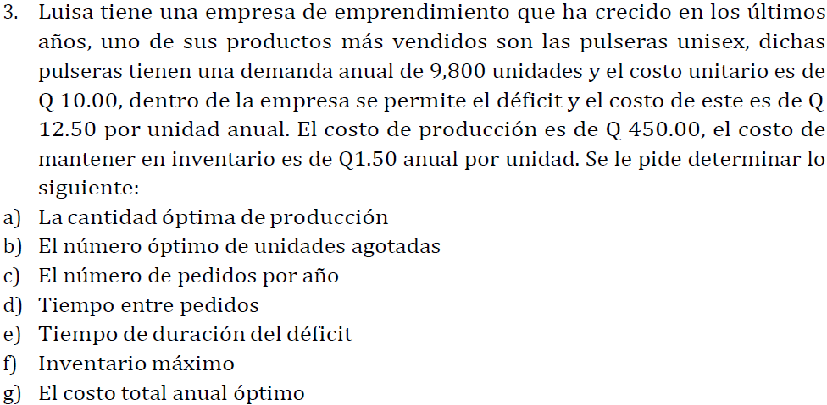

 | Demanda anual | 9800.00 | unidades |  | r
 | Costo de almacenaje | Q1.50 | anual por unidad |  | Ca
 | costo de produccion | Q450.00 |  |  | Cp
 | Precio unitario | Q10.00 |  |  | P
 | Precio deficit | Q12.50 |  |  | Ce

A) |  |  | 2566.2424 |  |  | 3436.9317712

B) |  |  | 274.9545

C) |  | 3.8188

D) |  |  | 0.2338 | 85.3388 | dias entre pedidos

E) |  |  | 0.0281 | 10.2407 | dias de duracion del deficit

F) |  |  | 2291.2878 | unidades en inventario

G) |  |  |  | Q101,436.9318 | costo total optimo

4
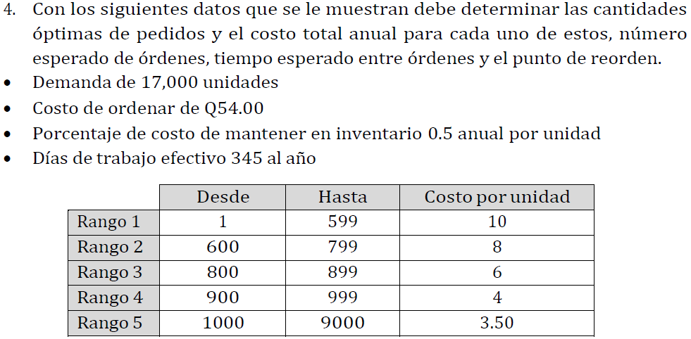

 |  | Desde | Hasta | Costo por unidad |  | Demanda anual | 17000.00 | unidades | r | D
 | Rango 1 | 1 | 599 | 10 |  | Costo de almacenaje | 0.5 | anual por unidad | Ca | H
 | Rango 2 | 600 | 799 | 8 |  | costo de produccion | Q54.00 |  | Cp | S
 | Rango 3 | 800 | 899 | 6 |  | Dias | 345.00
 | Rango 4 | 900 | 999 | 4
 | Rango 5 | 1000 | 9000 | 3.5

A) |  |  |  |  | q*
 |  |  |  | Rango 1 | 605.970 | unidades
 |  |  |  | Rango 2 | 677.495 | unidades
 |  |  |  | Rango 3 | 782.304 | unidades
 |  |  |  | Rango 4 | 958.123 | unidades
 |  |  |  | Rango 5 | 1024.277 | unidades

B) |  |  |  |  |  | CT
 |  |  |  |  | Rango 1 | Q171,666.42
 |  |  |  |  | Rango 2 | Q137,524.36
 |  |  |  |  | Rango 3 | Q103,369.03
 |  |  |  |  | Rango 4 | Q69,197.65
 |  |  |  |  | Rango 5 | Q60,652.31

C) |  |  |  | N
 |  |  | Rango 1 | 28.054
 |  |  | Rango 2 | 25.092
 |  |  | Rango 3 | 21.731
 |  |  | Rango 4 | 17.743
 |  |  | Rango 5 | 16.597

D) |  |  |  |  |  | L
 |  |  |  |  | Rango 1 | 12.298
 |  |  |  |  | Rango 2 | 13.749
 |  |  |  |  | Rango 3 | 15.876
 |  |  |  |  | Rango 4 | 19.444
 |  |  |  |  | Rango 5 | 20.787

E) |  |  |  |  | R
 |  |  |  | Rango 1 | 605.970
 |  |  |  | Rango 2 | 677.495
 |  |  |  | Rango 3 | 782.304
 |  |  |  | Rango 4 | 958.123
 |  |  |  | Rango 5 | 1024.277

5
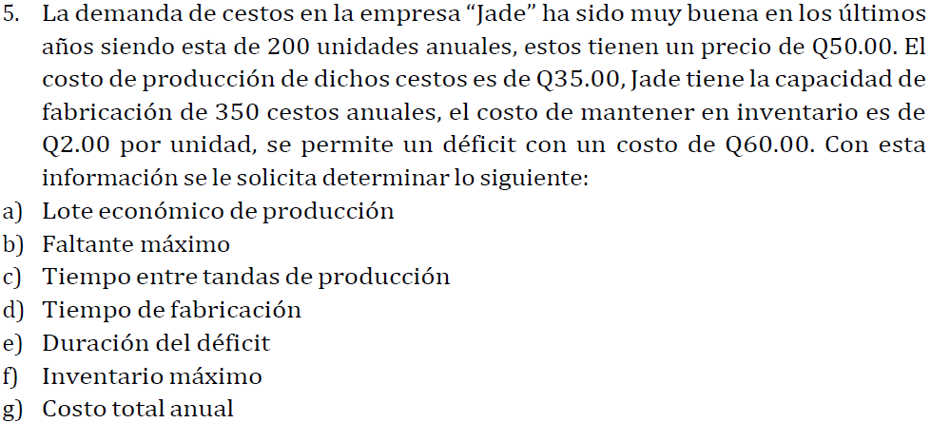

 | Demanda anual | 200.00 | unidades |  | r
 | Costo de almacenaje | Q2.00 | anual por unidad |  | Ca
 | costo de produccion | Q35.00 |  |  | Cp
 | Precio unitario | Q50.00 |  |  | P
 | Precio deficit | Q60.00 |  |  | Ce
 | Capacidad | 350.00 | unidades |  | K

A) |  |  | 129.9145

B) |  |  |  | 1.7961

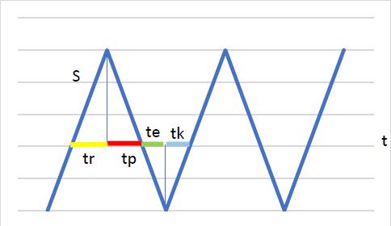
C) |  |  |  |  | Al ver el grafico, podemos saber que
 |  |  |  |  | las tandas estan separadas por
 |  |  |  |  | te es la escases y por
 |  |  |  |  | tp que es el tiempo de produccion

 |  |  |  | 0.2694 | años |  |  | 0.0090 | años

 |  | Sumamos ambos resultados |  |  | tt = | tiempo entre tandas
 |  |  |  |  | tt = | 0.2784 | años
 |  |  |  |  | tt = | 101.61169962 | dias

D) |  | 0.35921060405 | años
 |  | 131.11187048 | dias

E) | Ya lo calculamos anterior mente en la C
 | 0.0090 | años
 | 3.2778 | dias

F) |  |  |  | 53.8816 | unidades

G) |  |  |  |  | Q10,109.56 | costo total anual

6
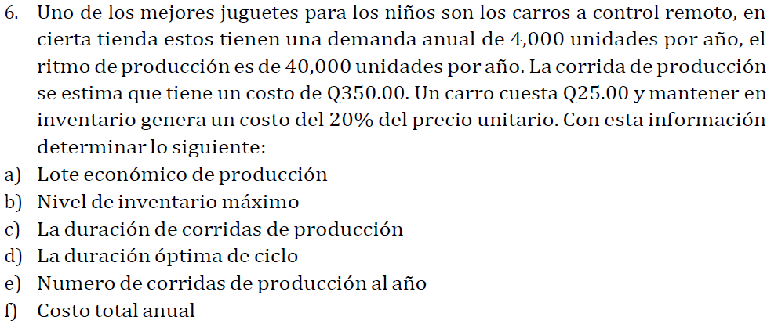

 | Demanda anual | 4000.00 | unidades |  | r
 | Costo de almacenaje | Q5.00 | anual por unidad |  | Ca
 | costo de produccion | Q350.00 |  |  | Cp
 | Precio unitario | Q25.00 |  |  | P
 | Capacidad | 40000.00 | unidades |  | K

A) |  |  | 788.8106 | costo de produccion

B) |  |  |  | 709.9296 | unidades

C) |  |  |  | 0.1775 | 64.7811 | dias

D) | tp = tr | entonces | duracion total = 2tp |  | Do = | duracion optima
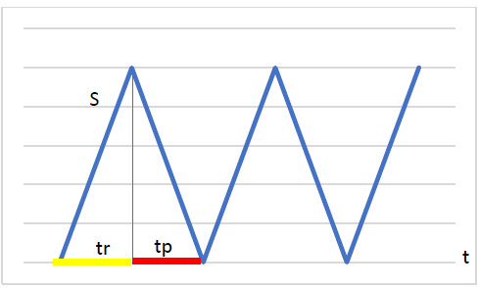

 |  |  |  |  | Do = | 129.5621 | dias

E) |  | 5.0709 | ciclos/año

F) |  |  |  |  | Q103,549.6479 | costo total anual

7
 | Demanda anual | 550.00 | veladoras
 | σ | 15.00 | veladoras
 | µ | 225.00 | unidades

A) | Faltantes solo un 5% del tiempo, entonces
 | Nivel de servicio = 95% = 0.95
 | A lo cual tenemos 2 opciones para ello

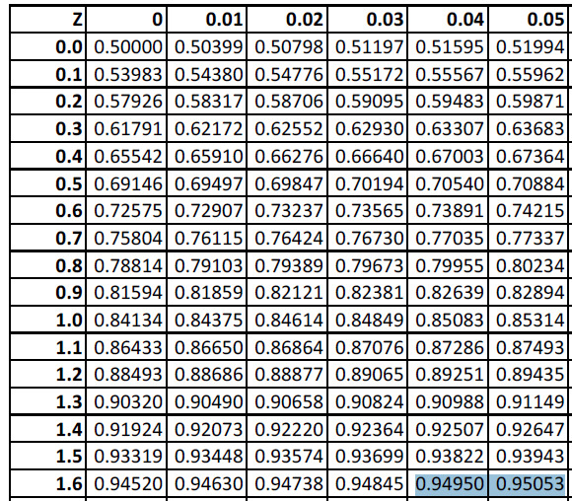

 | Para este caso tomaremos el 1.65 como nuestra Z

 | Z = | 1.65

B) |  | 24.75 | veladoras

C) |  |  |  | 249.75 | veladoras

